엔티티 관계모형 기술서
엔티티 관계 모형 기술서
시스템명 | ID |  |  |  | 작성자 | 이동주
단계명 | 설계 |  |  |  | 작성일자 | 2017.03.16 |  | 버전 | 2

엔티티 관계도(ERD)
ERD ID |  | ID_ERD |  |  | ERD 명 |  | 다이어리_ERD
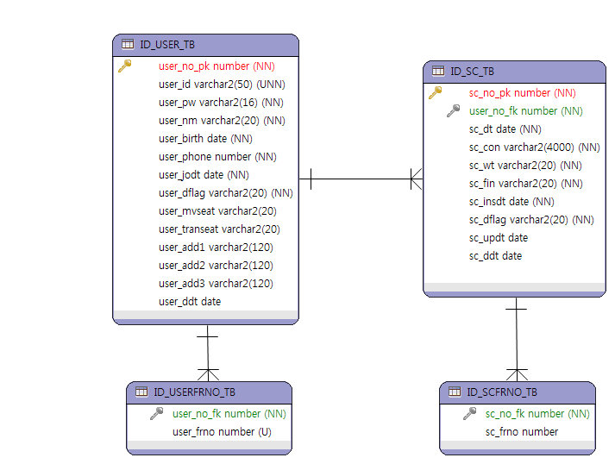

엔티티 명세서
엔티티 ID |  | ID_EN_1 |  |  | 엔티티명 |  | ID_USER_TB
관련 클래스 ID |  |  |  |  | 관련 클래스 명
엔티티 설명 |  | 회원 엔티티
속성명 | 동의어 | 타입 | 길이 | NOT NULL | PK | FK | INX | 기본값 | 제약조건
user_no_pk |  | number |  | Y | Y
user_id |  | varchar2(n) | 50 | Y |  |  |  |  | UNIQUE
user_pw |  | varchar2(n) | 16 | Y
user_nm |  | varchar2(n) | 20 | Y
user_birth |  | date |  | Y |  |  |  |  | YYMMDD
user_phone |  | number |  | Y
user_jodt |  | date |  | Y |  |  |  | SYSDATE | YYMMDD HH24MISS
user_dflag |  | number |  | Y |  |  |  | 'Y' | 탈퇴회원 : N 현재회원 : Y
user_mvseat |  | varchar2(n) | 20 |  |  |  |  |  | 가운데를 중심으로 C - 가운데 NE - 북동 NW - 북서 SE - 남동 SW - 남서 WW - 서 EE - 동 NN - 북 SS - 남
user_transeat |  | number |  |  |  |  |  |  | 창측 : W 내측 : I
user_add1 |  | varchar2(n) | 120 |  |  |  |  |  | 시,군,구
user_add2 |  | varchar2(n) | 120 |  |  |  |  |  | 시,군,구
user_add3 |  | varchar2(n) | 120 |  |  |  |  |  | 시,군,구
user_ddt |  | date |  |  |  |  |  |  | YYMMDD HH24MISS

엔티티 명세서
엔티티 ID |  | ID_EN_2 |  |  | 엔티티명 |  | ID_USERFRNO_TB
관련 클래스 ID |  |  |  |  | 관련 클래스 명
엔티티 설명 |  | 회원의 친구번호 엔티티
속성명 | 동의어 | 타입 | 길이 | NOT NULL | PK | FK | INX | 기본값 | 제약조건
user_no_fk |  | number |  | Y |  | Y
user_frno |  | number |  | Y |  |  |  |  | UNIQUE

엔티티 명세서
엔티티 ID |  | ID_EN_3 |  |  | 엔티티명 |  | ID_SC_TB
관련 클래스 ID |  |  |  |  | 관련 클래스 명
엔티티 설명 |  | 일정 엔티티
속성명 | 동의어 | 타입 | 길이 | NOT NULL | PK | FK | INX | 기본값 | 제약조건
sc_no_pk |  | number |  | Y | Y
user_no_fk |  | number |  | Y |  | Y
sc_dt |  | date |  | Y |  |  |  |  | YYMMDD HH24MISS
sc_con |  | varchar2(n) | 4000 | Y
sc_wt |  | number |  | Y |  |  |  |  | SU- 맑음 CL- 흐림 RA- 비 SN- 눈 DU- 미세먼지
sc_fin |  | number |  | Y |  |  |  | 'N' | 결제완료 : Y 미결제 : N
sc_insdt |  | date |  | Y |  |  |  | SYSDATE | YYMMDD HH24MISS
sc_dflag |  | number |  | Y |  |  |  | 'Y' | 일정삭제 : N 아니면 : Y
sc_updt |  | date |  |  |  |  |  | SYSDATE | YYMMDD HH24MISS
sc_ddt |  | date |  |  |  |  |  | SYSDATE | YYMMDD HH24MISS

엔티티 명세서
엔티티 ID |  | ID_EN_4 |  |  | 엔티티명 |  | ID_SCFRNO_TB
관련 클래스 ID |  |  |  |  | 관련 클래스 명
엔티티 설명 |  | 일정 속 동행하는 친구 번호 엔티티
속성명 | 동의어 | 타입 | 길이 | NOT NULL | PK | FK | INX | 기본값 | 제약조건
sc_no_fk |  | number |  | Y |  | Y
sc_frno |  | number

